ამოცანა 83
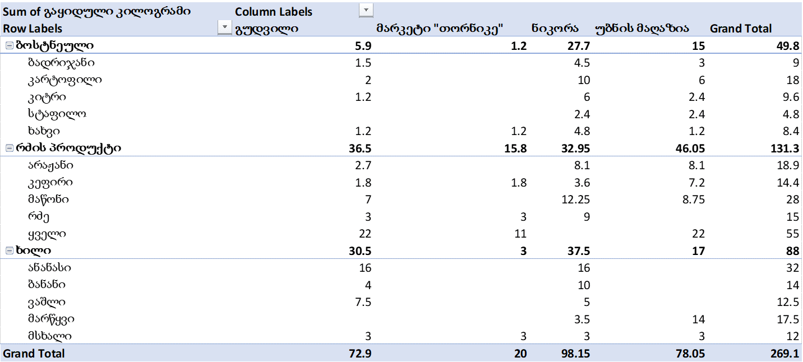
ტრანზაქციის ნომერი | პროდუქტი | კატეგორია | გაყიდული კილოგრამი | გაყიდვის თარიღი | კომპანია
61 | მსხალი | ხილი | 3.00 კგ | 2018-05-13 | ნიკორა
78 | მაწონი | რძის პროდუქტი | 1.75 კგ | 2018-06-25 | ნიკორა
75 | მარწყვი | ხილი | 3.50 კგ | 2018-06-05 | ნიკორა
3 | ბანანი | ხილი | 2.00 კგ | 2017-09-15 | გუდვილი
62 | სტაფილო | ბოსტნეული | 1.20 კგ | 2018-05-15 | უბნის მაღაზია
83 | ბადრიჯანი | ბოსტნეული | 1.50 კგ | 2018-07-09 | ნიკორა
40 | ხახვი | ბოსტნეული | 1.20 კგ | 2018-02-13 | ნიკორა
16 | მარწყვი | ხილი | 3.50 კგ | 2017-11-14 | უბნის მაღაზია
98 | კეფირი | რძის პროდუქტი | 1.80 კგ | 2018-08-27 | მარკეტი "თორნიკე"
57 | კეფირი | რძის პროდუქტი | 1.80 კგ | 2018-04-22 | ნიკორა
18 | არაჟანი | რძის პროდუქტი | 2.70 კგ | 2017-11-19 | ნიკორა
66 | კარტოფილი | ბოსტნეული | 2.00 კგ | 2018-05-17 | ნიკორა
39 | რძე | რძის პროდუქტი | 3.00 კგ | 2018-02-12 | ნიკორა
74 | ბანანი | ხილი | 2.00 კგ | 2018-06-04 | ნიკორა
42 | მაწონი | რძის პროდუქტი | 1.75 კგ | 2018-02-25 | ნიკორა
15 | კიტრი | ბოსტნეული | 1.20 კგ | 2017-11-14 | უბნის მაღაზია
52 | ანანასი | ხილი | 8.00 კგ | 2018-04-17 | გუდვილი
23 | რძე | რძის პროდუქტი | 3.00 კგ | 2017-12-05 | მარკეტი "თორნიკე"
50 | კარტოფილი | ბოსტნეული | 2.00 კგ | 2018-04-15 | ნიკორა
88 | ბადრიჯანი | ბოსტნეული | 1.50 კგ | 2018-07-19 | ნიკორა
12 | ვაშლი | ხილი | 2.50 კგ | 2017-10-23 | ნიკორა
82 | მაწონი | რძის პროდუქტი | 1.75 კგ | 2018-07-08 | გუდვილი
48 | ბანანი | ხილი | 2.00 კგ | 2018-04-02 | ნიკორა
2 | ყველი | რძის პროდუქტი | 11.00 კგ | 2017-09-14 | უბნის მაღაზია
30 | მაწონი | რძის პროდუქტი | 1.75 კგ | 2018-01-01 | ნიკორა
43 | ვაშლი | ხილი | 2.50 კგ | 2018-03-02 | გუდვილი
89 | მაწონი | რძის პროდუქტი | 1.75 კგ | 2018-07-21 | გუდვილი
8 | კარტოფილი | ბოსტნეული | 2.00 კგ | 2017-10-10 | უბნის მაღაზია
19 | მარწყვი | ხილი | 3.50 კგ | 2017-11-22 | უბნის მაღაზია
60 | კიტრი | ბოსტნეული | 1.20 კგ | 2018-05-07 | ნიკორა
27 | კარტოფილი | ბოსტნეული | 2.00 კგ | 2017-12-11 | ნიკორა
63 | ვაშლი | ხილი | 2.50 კგ | 2018-05-15 | გუდვილი
99 | კეფირი | რძის პროდუქტი | 1.80 კგ | 2018-08-28 | ნიკორა
65 | კარტოფილი | ბოსტნეული | 2.00 კგ | 2018-05-16 | ნიკორა
46 | კიტრი | ბოსტნეული | 1.20 კგ | 2018-03-09 | ნიკორა
36 | არაჟანი | რძის პროდუქტი | 2.70 კგ | 2018-02-07 | ნიკორა
95 | მაწონი | რძის პროდუქტი | 1.75 კგ | 2018-08-19 | გუდვილი
5 | მსხალი | ხილი | 3.00 კგ | 2017-10-02 | მარკეტი "თორნიკე"
96 | მაწონი | რძის პროდუქტი | 1.75 კგ | 2018-08-24 | ნიკორა
85 | ანანასი | ხილი | 8.00 კგ | 2018-07-15 | ნიკორა
56 | რძე | რძის პროდუქტი | 3.00 კგ | 2018-04-21 | ნიკორა
87 | მაწონი | რძის პროდუქტი | 1.75 კგ | 2018-07-17 | ნიკორა
86 | სტაფილო | ბოსტნეული | 1.20 კგ | 2018-07-16 | ნიკორა
72 | ბანანი | ხილი | 2.00 კგ | 2018-05-27 | გუდვილი
93 | კეფირი | რძის პროდუქტი | 1.80 კგ | 2018-08-11 | უბნის მაღაზია
81 | სტაფილო | ბოსტნეული | 1.20 კგ | 2018-06-30 | უბნის მაღაზია
97 | ვაშლი | ხილი | 2.50 კგ | 2018-08-25 | ნიკორა
59 | კარტოფილი | ბოსტნეული | 2.00 კგ | 2018-04-28 | ნიკორა
22 | მსხალი | ხილი | 3.00 კგ | 2017-12-05 | გუდვილი
90 | არაჟანი | რძის პროდუქტი | 2.70 კგ | 2018-07-26 | უბნის მაღაზია
4 | ხახვი | ბოსტნეული | 1.20 კგ | 2017-09-16 | ნიკორა
21 | არაჟანი | რძის პროდუქტი | 2.70 კგ | 2017-12-02 | უბნის მაღაზია
91 | მარწყვი | ხილი | 3.50 კგ | 2018-08-02 | უბნის მაღაზია
31 | მაწონი | რძის პროდუქტი | 1.75 კგ | 2018-01-03 | უბნის მაღაზია
100 | კიტრი | ბოსტნეული | 1.20 კგ | 2018-08-29 | ნიკორა
6 | კარტოფილი | ბოსტნეული | 2.00 კგ | 2017-10-05 | უბნის მაღაზია
70 | კარტოფილი | ბოსტნეული | 2.00 კგ | 2018-05-24 | უბნის მაღაზია
58 | ბანანი | ხილი | 2.00 კგ | 2018-04-28 | ნიკორა
49 | რძე | რძის პროდუქტი | 3.00 კგ | 2018-04-04 | ნიკორა
20 | ანანასი | ხილი | 8.00 კგ | 2017-12-01 | ნიკორა
37 | ბადრიჯანი | ბოსტნეული | 1.50 კგ | 2018-02-11 | ნიკორა
25 | ვაშლი | ხილი | 2.50 კგ | 2017-12-07 | გუდვილი
69 | სტაფილო | ბოსტნეული | 1.20 კგ | 2018-05-20 | ნიკორა
24 | მაწონი | რძის პროდუქტი | 1.75 კგ | 2017-12-06 | უბნის მაღაზია
41 | მაწონი | რძის პროდუქტი | 1.75 კგ | 2018-02-22 | უბნის მაღაზია
67 | ყველი | რძის პროდუქტი | 11.00 კგ | 2018-05-18 | გუდვილი
1 | ხახვი | ბოსტნეული | 1.20 კგ | 2017-09-06 | ნიკორა
26 | მაწონი | რძის პროდუქტი | 1.75 კგ | 2017-12-09 | ნიკორა
10 | კეფირი | რძის პროდუქტი | 1.80 კგ | 2017-10-16 | გუდვილი
94 | კიტრი | ბოსტნეული | 1.20 კგ | 2018-08-14 | უბნის მაღაზია
80 | ანანასი | ხილი | 8.00 კგ | 2018-06-28 | გუდვილი
77 | ყველი | რძის პროდუქტი | 11.00 კგ | 2018-06-15 | მარკეტი "თორნიკე"
68 | მარწყვი | ხილი | 3.50 კგ | 2018-05-19 | უბნის მაღაზია
47 | ყველი | რძის პროდუქტი | 11.00 კგ | 2018-03-24 | უბნის მაღაზია
84 | ბადრიჯანი | ბოსტნეული | 1.50 კგ | 2018-07-12 | გუდვილი
11 | მაწონი | რძის პროდუქტი | 1.75 კგ | 2017-10-20 | გუდვილი
7 | რძე | რძის პროდუქტი | 3.00 კგ | 2017-10-05 | გუდვილი
33 | მაწონი | რძის პროდუქტი | 1.75 კგ | 2018-01-13 | უბნის მაღაზია
32 | ხახვი | ბოსტნეული | 1.20 კგ | 2018-01-07 | უბნის მაღაზია
92 | არაჟანი | რძის პროდუქტი | 2.70 კგ | 2018-08-05 | გუდვილი
79 | ხახვი | ბოსტნეული | 1.20 კგ | 2018-06-28 | ნიკორა
54 | კეფირი | რძის პროდუქტი | 1.80 კგ | 2018-04-20 | უბნის მაღაზია
73 | ყველი | რძის პროდუქტი | 11.00 კგ | 2018-06-01 | გუდვილი
17 | კიტრი | ბოსტნეული | 1.20 კგ | 2017-11-16 | ნიკორა
34 | კიტრი | ბოსტნეული | 1.20 კგ | 2018-01-30 | გუდვილი
28 | ბადრიჯანი | ბოსტნეული | 1.50 კგ | 2017-12-26 | უბნის მაღაზია
53 | მაწონი | რძის პროდუქტი | 1.75 კგ | 2018-04-19 | ნიკორა
55 | ბადრიჯანი | ბოსტნეული | 1.50 კგ | 2018-04-20 | უბნის მაღაზია
35 | კიტრი | ბოსტნეული | 1.20 კგ | 2018-02-04 | ნიკორა
14 | კეფირი | რძის პროდუქტი | 1.80 კგ | 2017-11-08 | უბნის მაღაზია
29 | არაჟანი | რძის პროდუქტი | 2.70 კგ | 2017-12-29 | ნიკორა
51 | ხახვი | ბოსტნეული | 1.20 კგ | 2018-04-17 | მარკეტი "თორნიკე"
45 | არაჟანი | რძის პროდუქტი | 2.70 კგ | 2018-03-09 | უბნის მაღაზია
71 | კარტოფილი | ბოსტნეული | 2.00 კგ | 2018-05-26 | გუდვილი
64 | ბანანი | ხილი | 2.00 კგ | 2018-05-16 | ნიკორა
13 | მაწონი | რძის პროდუქტი | 1.75 კგ | 2017-11-04 | უბნის მაღაზია
9 | მსხალი | ხილი | 3.00 კგ | 2017-10-10 | უბნის მაღაზია
76 | ბანანი | ხილი | 2.00 კგ | 2018-06-12 | ნიკორა
38 | ხახვი | ბოსტნეული | 1.20 კგ | 2018-02-12 | გუდვილი
44 | კეფირი | რძის პროდუქტი | 1.80 კგ | 2018-03-08 | უბნის მაღაზია

